Feuil1
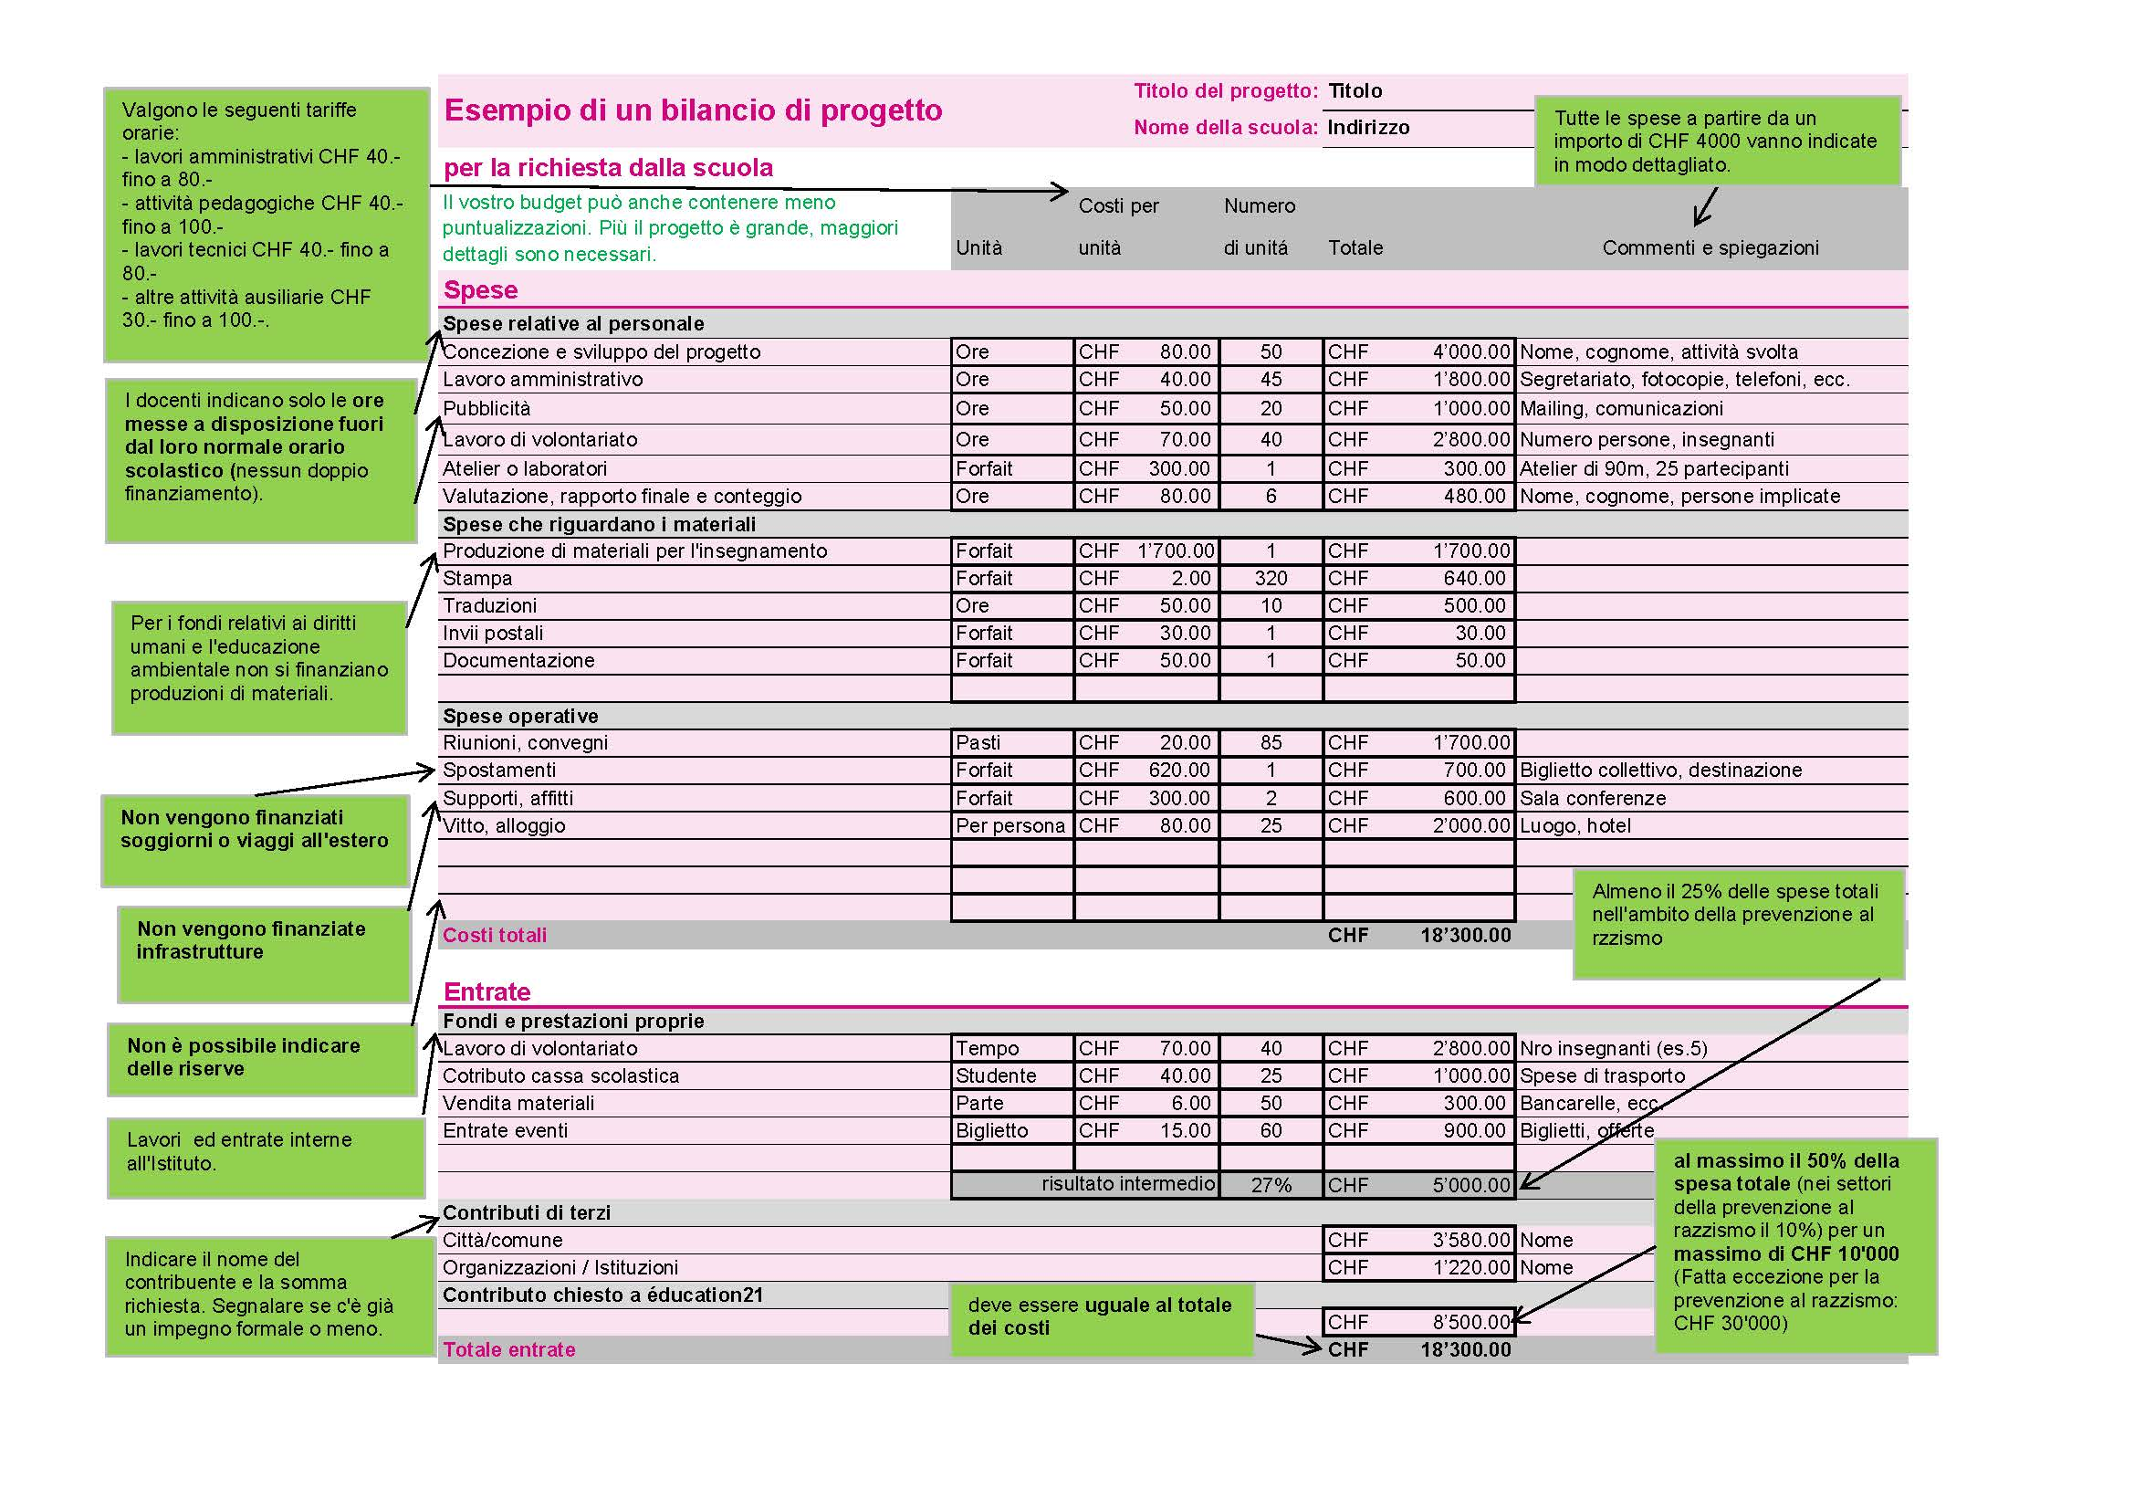
Bilancio di progetto | Titolo del progetto:
 | Nome della scuola:
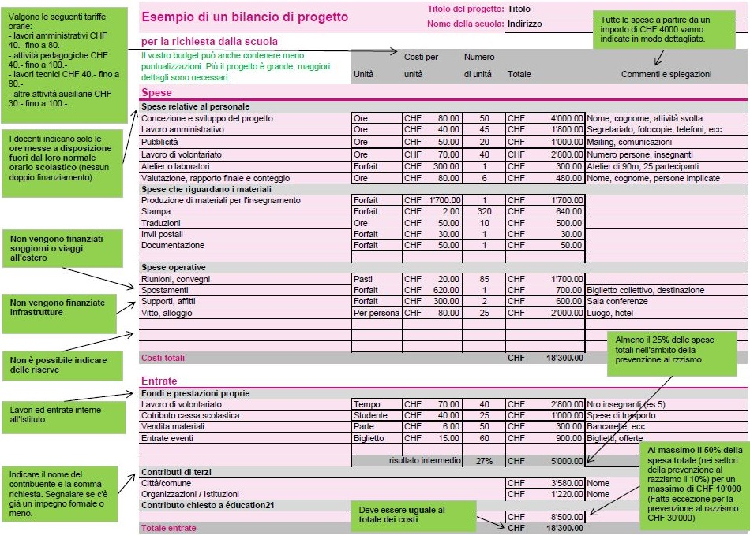
 |  | Costi per | Numero
 | Unità | unità | di unità | Totalmente | Commenti e spiegazioni
Spese
Spese relative al personale
 |  |  |  | CHF0.00
 |  |  |  | CHF0.00
 |  |  |  | CHF0.00
 |  |  |  | CHF0.00
 |  |  |  | CHF0.00
 |  |  |  | CHF0.00
 |  |  |  | CHF0.00
Spese che riguardano i materiali
 |  |  |  | CHF0.00
 |  |  |  | CHF0.00
 |  |  |  | CHF0.00
 |  |  |  | CHF0.00
 |  |  |  | CHF0.00
 |  |  |  | CHF0.00
 |  |  |  | CHF0.00
Spese operative
 |  |  |  | CHF0.00
 |  |  |  | CHF0.00
 |  |  |  | CHF0.00
 |  |  |  | CHF0.00
 |  |  |  | CHF0.00
 |  |  |  | CHF0.00
 |  |  |  | CHF0.00
Costi totali |  |  |  | CHF0.00

Entrate
Fondi e prestazioni proprie
 |  |  |  | CHF0.00
 |  |  |  | CHF0.00
 |  |  |  | CHF0.00
 |  |  |  | CHF0.00
 |  |  |  | CHF0.00
 | risultato intermedio |  | #DIV/0! | CHF0.00
Contributi di terzi
 |  |  |  | CHF0.00
 |  |  |  | CHF0.00
Contributo chiesto a éducation21

Totale entrate |  |  |  | CHF0.00

